상품제안서
스프링 매직라떼 다이어리 32절 | 상품코드: S43609

 |  |  |  |  |  |  | 02-713-8555 | www.synergygift.co.kr
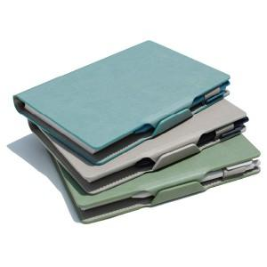 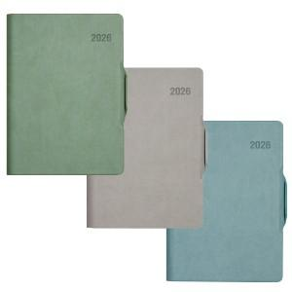 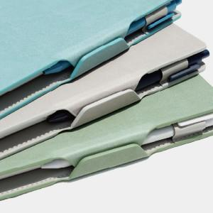

【상세/제작정보】 | <span style="font-size: 14pt;">※ 개별 opp포장 200개 미만 진행시 일괄 9만원 부가세별도 추가비용 발생됩니다.<br></span><span style="font-size: 14pt;">※ 삽지추가 300부 부터 가능합니다.​</span>

【인쇄/포장옵션】 | 불박, 금박, 은박 / OPP(비닐)

【공급단가】 | 수량 | 50~ | 200~ | 500~ | 1,000~ | 3,000~
*VAT별도 | 노트식 | 8,450원 | 8,050원 | 7,750원 | 7,600원 | 7,450원
 | 이틀식 | 8,700원 | 8,300원 | 7,950원 | 7,800원 | 7,700원

【상품 URL】 | https://www.synergygift.co.kr:443/src/goods_detail.php?gdno=43609

